ZEN
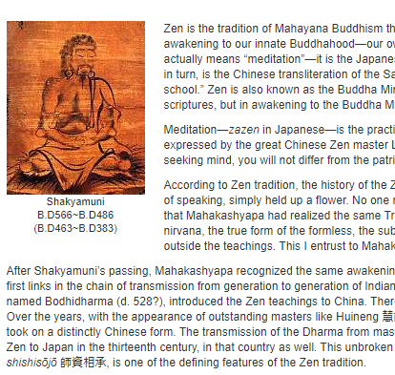
こんな感じ。

COURSES
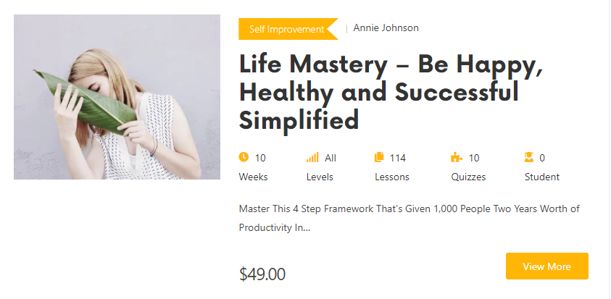

Career
Kane Yoshikawa

Business & Career x ZEN: How to Establish Your Professional Goals

Are you stucking with your career change? How do you develop your dream career path? I can help you with your current job, establish your professional goals and support you in making a career change.

BOOK NOW

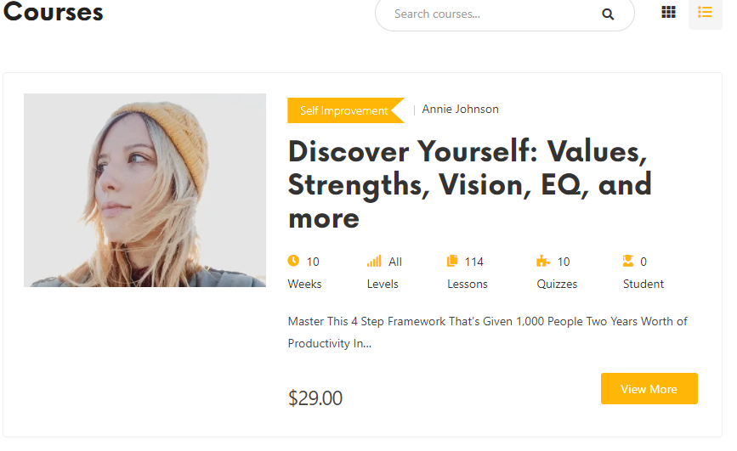


Life
Kane Yoshikawa

Human Relationships x ZEN:
How to Improve the Current Human Relationships

Relationships are one of the most important parts of our lives, bringing meaning, comfort and happiness to our everyday. I can help address problems in a range of relationships, including our relationships with romantic partners, friends and work colleagues.

BOOK NOW

Life
Kane Yoshikawa


Retirement x ZEN:
How to Ensure a Fulfilling Retirement

Retirement can feel like a much welcome rest. It is a time to reassess what’s important to us and how we want to spend our days without the pressures of a day-job. However, this time of transition can bring challenges and concerns. Will we still be ‘us’ without our jobs? I can help you navigate challenges that come your way and find your way again.

BOOK NOW

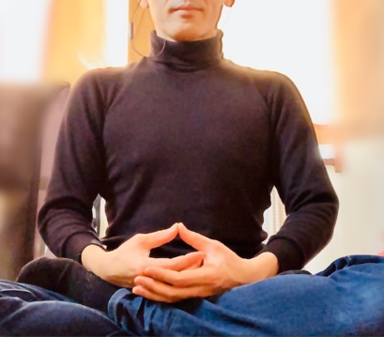
Mental Health x ZEN:
How to Upgrade Your beliefs & Life
Are you struggling with overly-negative thinking patterns? You experience self-talk with your inner critic is saying things like, "I’m not good enough, I can’t do this," or "I’m useless". I can help you build self - belief and improve mental health.
Self Improvement
Kane Yoshikawa

BOOK NOW

Self Improvement
Kane Yoshikawa


Wellness x ZEN:
How to Change Your Lifestyle to Improve Overall Well-being

Are you struggling with the health burden of being overweight? You have tried various pills, diets, machines, and exercise measures to trim down - and without success, right? I can work with you to elicit your own reasons for change and motivate when you face weight loss challenges, provide encouragement to keep you on track.

BOOK NOW

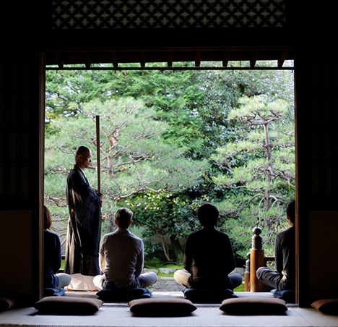
Online ZAZEN Meditation with a Zen Master
You can experience Online ZAZEN Meditation in Rinyouji Temple every other Sunday from 8 AM to 9 AM Japan Standard Time.
( Not available due to COVID - 19 at the moment)
ZAZEN
Kane Yoshikawa

BOOK NOW

スケジュール
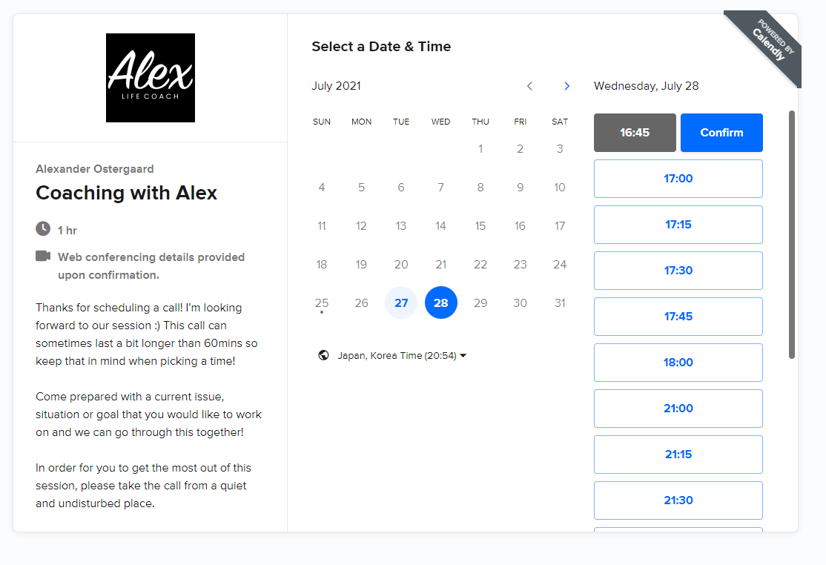
この方のようなスケジュールを確定できるようにしたい
https://calendly.com/alexlifecoach/60min?month=2021-07

